关系图
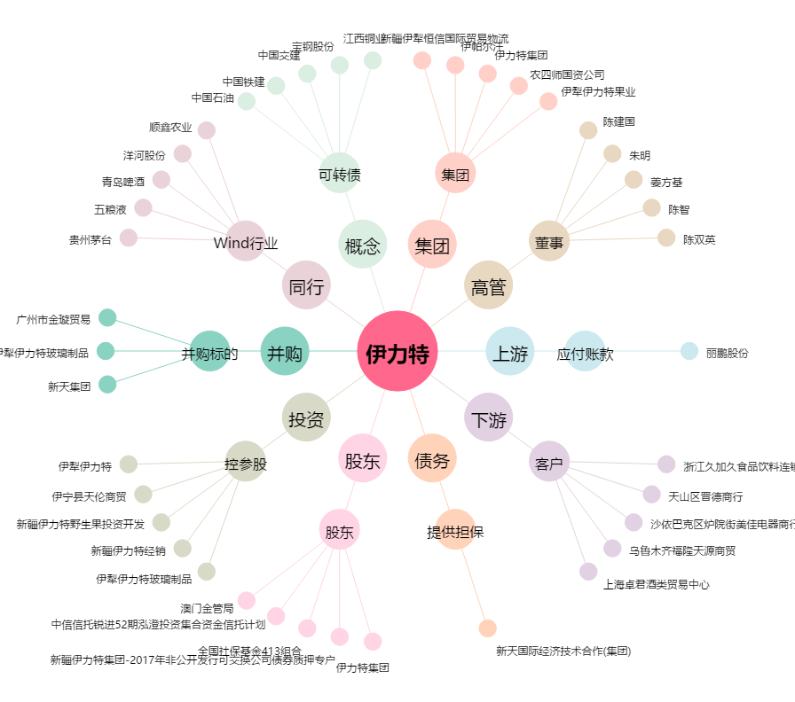
伊力特[600197.SH] - 关系概览图

